스테이터스
1. 유닛 단위 정의
 | 1) 유닛
 | 유닛(Unit)은 전투에서 직접 행동하는 최소 단위이며 (V2.0-3.0의 유닛-유닛 그룹-부대 구조에서 V1.0의 유닛-부대 구조로 복귀한다), 각 유닛은 랭크(기존 레벨 개념)에 따라 성장하는 독립적인 스테이터스(체력, 공격력, 방어력, 치명타율, 반격률, 피해 경감률, 스피드)와 호감도(기존 유닛수 대체)를 가진다. 유닛은 클래스에 따라 외형 및 보유 스킬, 역할이 구분된다. |  |  | 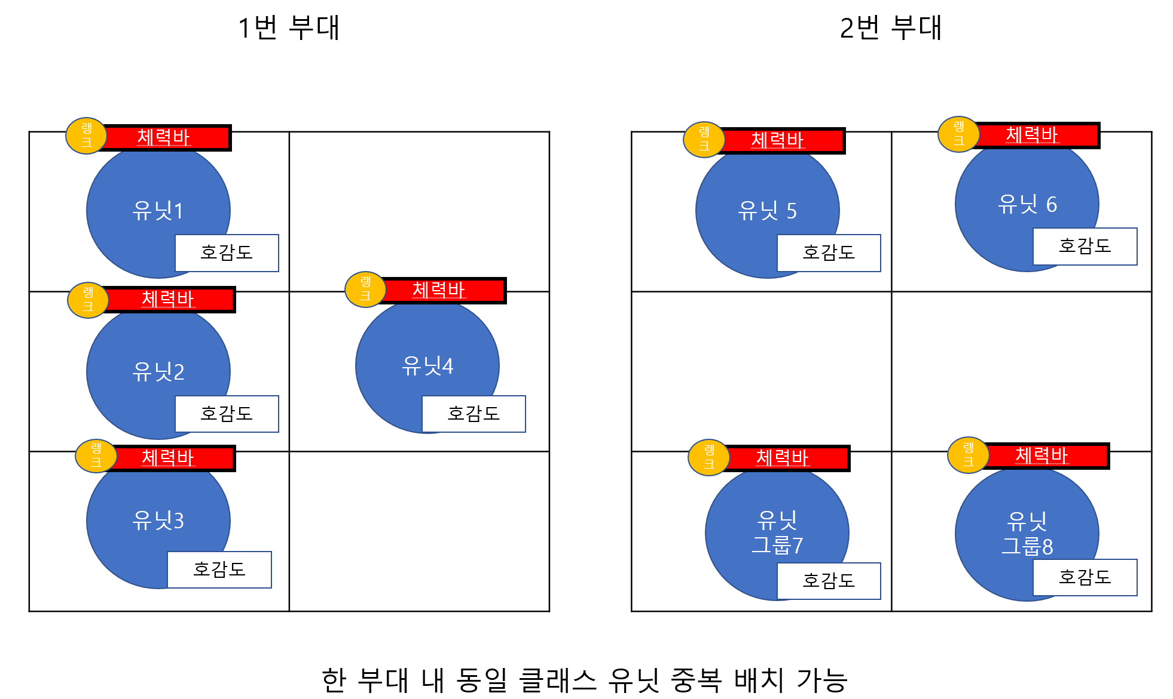

 | 2) 부대
 | 부대는 2×3 슬롯으로 구성되며, 프로토타입 기준으로 플레이어 부대는 4개의 유닛 + 2개의 빈 슬롯으로 구성된다. 인카운터 전투는 1:1 부대 단위로 수행된다. 각 유닛의 유닛 공격력과 유닛 체력, 유닛 방어력을 합산해 부대 전투력을 표시한다. 필드 이동 시 부대 단위로 이동하게 된다.

2. 단위별 스테이터스
 | 1) 유닛 스테이터스
 | 스테이터스명 | 설명 | 규칙
 | 유닛 랭크 | 유닛이 경험치를 통해 올릴 수 있는 등급 A-Z 사이 대문자 알파벳으로 표시한다. 유닛이 다음 랭크에 도달할 때마다 다음 중 일부 효과가 적용된다. (구체적인 성장 공식 및 랭크별 받는 효과는 성장 시스템 시트 참조) 1. 일부 유닛 스테이터스(최대 체력, 공격력, 방어력)에 랭크업 보정치를 추가 2. 특정 랭크에 신규 직업 스킬 습득 3. 특정 랭크마다 유닛 최대 시민 호감도 증가 | 매 랭크 업 시, 유닛 스테이터스 증가 Lv1 직업 스킬 (기본 스킬) Lv2 최대 시민 호감도 증가 Lv3 직업 스킬 Lv4 최대 시민 호감도 증가 Lv5 직업 스킬 Lv6 최대 시민 호감도 증가 Lv7 직업 스킬 Lv8 최대 시민 호감도 증가 Lv9 최대 시민 호감도 증가 Lv10 직업 스킬 Lv11 최대 시민 호감도 증가 Lv12 직업 스킬 Lv13 최대 시민 호감도 증가 Lv14 최대 시민 호감도 증가 Lv15 직업 스킬
 | 유닛 체력 | 유닛이 생존하기 위해 지닌 체력 | * 유닛 최대 체력 > 0 * 유닛 최대 체력 > 유닛 현재 체력 * 유닛 현재 체력이 0일 경우 리타이어 상태 전환
 | 유닛 공격력 | 유닛이 지닌 공격력, 유닛 대미지 계산에 사용된다 | * 기본 피해량 = (공격 유닛 공격력 - 피격 유닛 방어력) × 스킬 계수 × 유닛 시민 호감도 보정
 | 유닛 방어력 | 유닛이 지닌 방어력, 유닛 대미지 계산에 사용된다
 | 유닛 시민 호감도 | 시민 호감도(Influence)는 각 유닛이 보유하는 전투 자원으로, 시민의 지지를 통해 형성된 전투력의 크기를 나타낸다. 호감도는 유닛 단위로 개별 관리되며, 전투 및 탐사 과정에서 증가하거나 감소한다. 현재 호감도는 해당 유닛의 전투 성능에 직접적으로 영향을 주며, 스킬 계수에 반영된다. | * 유닛 최대 호감도 > 유닛 현재 호감도 * 기본 유닛 호감도 100(현재)/200(최대) * 호감도 계수 = 현재 호감도 / 100 예시) 기본 시민 호감도 100일 때 호감도 보정 100% 0일 때 호감도 보정 0%, 200일 때 호감도 보정 200% * 유닛 현재 호감도가 0일 경우, 호감도 소모 스킬 사용 불가
 | 치명타율 | 유닛이 공격했을 때, 치명타가 발생할 확률 | * 치명타 발생시, 주는 대미지 증가: 기본 피해량의 150% 대미지 증가 * 치명타율 최대 70%
 | 반격율 | 전열 유닛이 공격을 받았을 때 반격할 확률 | * 반격 발생시, 상대에게 반격자 공격력의 50% 대미지 증가 * 반격률 최대 70%
 | 피해 경감율 | 후열 유닛이 공격을 받았을 때 대미지를 경감시킬 확률 | * 피해 경감 발생 시, 받는 피해량을 50% 감소 * 피해경감율 최대 70%
 | 스피드 | 전투 시 유닛의 행동 순서를 1차적으로 정하기 위한 기준값 | * 0 ~ 4 범위 내 정수

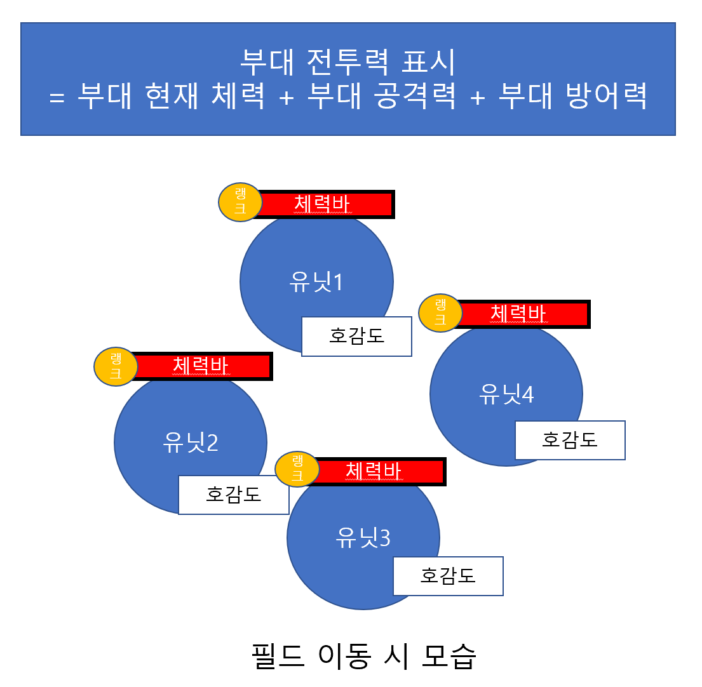
 | 2) 부대 스테이터스 (인카운트 전투 진입 전 적군 부대의 전투력을 가늠하기 위해 사용)
 | 스테이터스명 | 설명 | 규칙
 | 부대 체력 | 부대 내 모든 유닛의 현재 체력 합 | * 모든 유닛의 현재 유닛 체력 합 × 부대 체력 계수(기본값 1)
 | 부대 공격력 | 부대 내 모든 유닛의 공격력 합, 탐험 필드 내 NPC간 전투에서 필드 기본 피해량 계산에 사용된다 | * 모든 유닛의 현재 유닛 공격력 합 × 부대 공격력 계수(기본값 1)
 | 부대 방어력 | 부대 내 모든 유닛의 방어력 합 | * 모든 유닛의 현재 유닛 방어력 합 × 부대 방어력 계수(기본값 1)
 | 부대 전투력 | 플레이어가 상대와 자신의 전력차를 가늠해 볼 수 있도록 부대 내 유닛들의 강함을 숫자로 표기 | * 부대 전투력 = 부대 체력 + 부대 공격력 + 부대 방어력

성장 시스템
1. 성장 시스템 방향성
 | 《Hero Influence》의 전투는 게임의 핵심인 4X (탐험, 확장, 성장, 섬멸) 진행 중 발생하는 턴제 전투가 전체 게임 흐름을 크게 끊지 않도록 하는 것을 목표로 한다. 이에 따라 성장 시스템은 다음 4가지 방향성을 가진다. 1) 초반에는 1~2회, 중후반에는 2~3회의 인카운터 전투를 통해 유닛이 랭크업하도록 설계 2) 전투 템포를 유지하기 위해 체력 및 방어력의 성장률은 완만하게 설계 3) 공격력이 체력보다 상대적으로 빠르게 성장하도록 설계 4) 클래스 간 역할 구분은 유지하되, 모든 클래스가 전열과 후열 모두에서 활용 가능하도록 설계 - 동일 랭크 적 기준, 최소 1회의 공격을 생존할 수 있도록 체력 및 체력 성장률 설계 - 동일 랭크 적 기준, 1회 공격 시 최소 피해량이 대상 최대 체력의 10~25% 이상이 되도록 설계 3) 유닛의 기본 전투 성능은 랭크에 따라 결정되지만, 실제 전투 결과에 미치는 영향은 시민 호감도가 더 크게 작용하도록 설계

2. 랭크업 스테이터스 증가 규칙
 | 1) 랭크업을 해도 수치가 변하지 않는 스테이터스는 다음과 같다. - 치명타율 - 반격률 - 피해 경감율 - 스피드 (상기 스테이터스는 랭크업으로는 증가하지 않으며, 장비 착용, 진형 효과, 스킬 효과 등으로만 변동) 2) 랭크업에 따라 수치가 증가하는 스테이터스는 다음과 같다. - 유닛 최대 체력 - 유닛 공격력 - 유닛 방어력 3) 유닛 랭크업 시, 유닛의 현재 체력은 최대 체력으로 회복된다. 4) 지정된 랭크 달성 직후, 최대 시민 호감도가 증가한다. (오르는 랭크 시점 및 양은 전투 경험치 테이블 참조) 5) 유닛 시민 현재 호감도는 증가하지 않으며, 기존 수치를 그대로 유지한다.

3. 유닛 랭크업 추가 스테이터스
 | 1) 유닛 스테이터스는 랭크가 오를 때마다 랭크업 기본 보정치 + 클래스별 추가 보정치가 추가된다. 2) 랭크업 추가 보정치는 클래스마다 오르는 스테이터스 수치가 다르나 올라가는 총합은 동일하다. 3) 예시 - F랭크 워리어, 최대 체력 10 - E랭크 워리어, 최대 체력 = 10 + 1 (기본 보정치) + 3 (추가 보정치) = 14 - D랭크 워리어, 최대 체력 = 14 + 1 + 3 = 18

 | 기본 보정치 | 유닛 최대 체력 | 유닛 공격력 | 유닛 방어력
 |  | 1 | 1 | 1

 | 클래스별 추가 보정치 | 유닛 최대 체력 | 유닛 공격력 | 유닛 방어력
 | 워리어 | 2 | 1 | 0
 | 메이지 | 0 | 2 | 0
 | 아처 | 1 | 1 | 0
 | 클레릭 | 1 | 0 | 1
 | 나이트 | 0 | 1 | 1

4. 경험치 획득 규칙
 | 1) 경험치는 인카운트 전투 승리 시 획득한다. (전투 패배 시에는 획득하지 않는다.) 2) 얻는 총 경험치는 쓰러트린 모든 적의 경험치 합산이다. 3) 전투 승리 시 생존 상태의 모든 유닛은 총 경험치 ÷ 부대 내 전체 유닛 수(4) 만큼의 경험치를 균등하게 나눠 얻는다. 4) 딱 나눠 떨어지지 않을 경우, 남은 경험치는 누적 경험치가 가장 낮은 임의의 유닛에게 돌아간다. 5) 리타이어한 유닛 몫의 경험치는 상실된다. (의도: 특정 유닛을 의도적으로 리타이어 상태로 유지하여 경험치를 집중시키는 플레이를 방지하기 위함) 예시) 게임 시작 시 4인 부대 중 생존 유닛 3명 총 경험치: 30 A (생존): 7 B (생존): 7 C (생존): 9 (7 + 잔여 경함치 2) D (리타이어): 0 (경험치 7 상실)
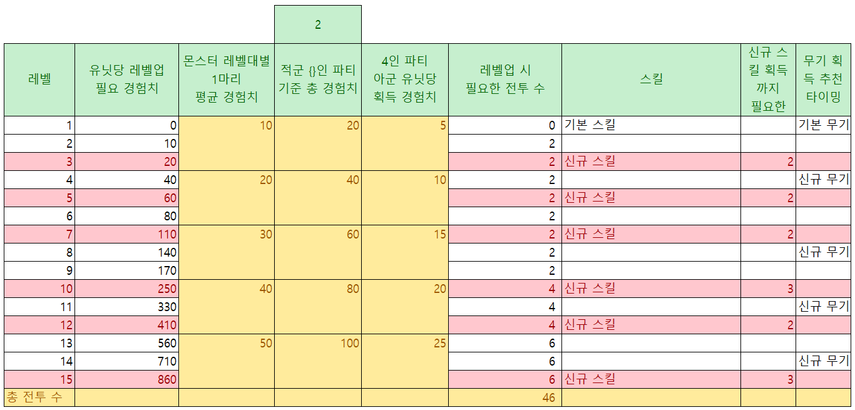
5. 전투 경험치 테이블
 |  |  |  |  | 4 |  |  | 기본 최대 시민 호감도 | 100
 | 레벨 | 랭크 표시 | 유닛당 랭크업 필요 경험치 | 동일 랭크 몬스터 1마리 당 평균 경험치 | 적군 {}인 파티 기준 총 경험치 | 4인 부대 아군 유닛당 획득 경험치 | 랭크업 시 필요한 전투 수 | 스킬 | 최대 시민 호감도 추가 | 신규 스킬 획득까지 필요한 전투 수 | 무기 획득 추천 타이밍
 | 1 | N | 0 | 10 | 40 | 10 | 0 | 기본 스킬 |  |  | 기본 무기 |  | 몬스터 수 최소값(2) → 랭크업당 2~6번 전투
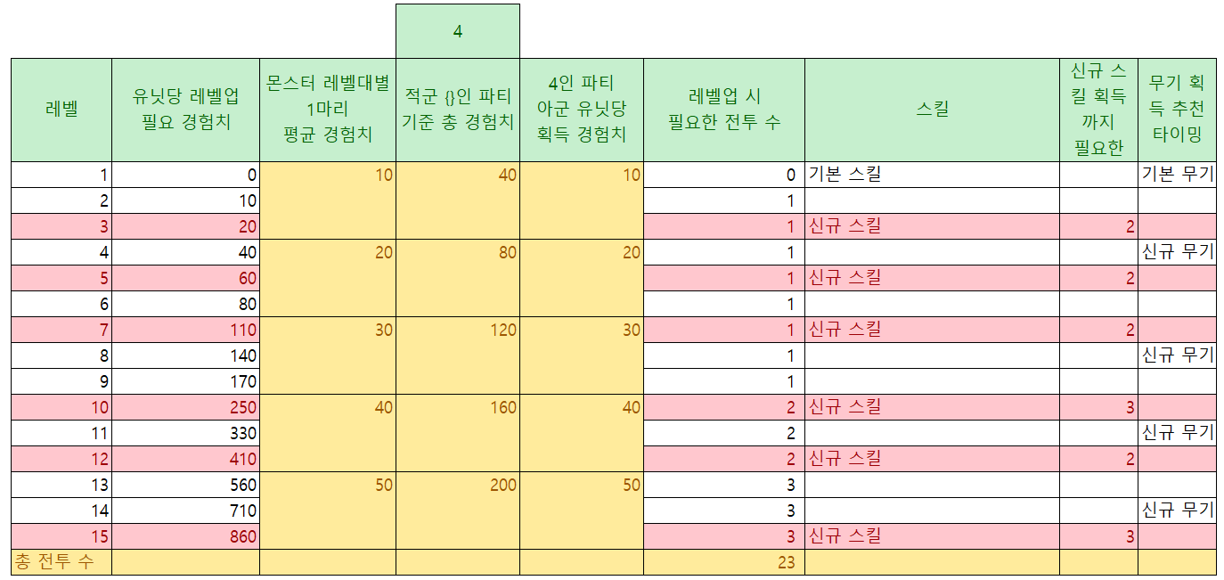
 | 2 | M | 10 |  |  |  | 1 |  | 10
 | 3 | L | 20 |  |  |  | 1 | 신규 스킬 |  | 2
 | 4 | K | 40 | 20 | 80 | 20 | 1 |  | 10 |  | 신규 무기
 | 5 | J | 60 |  |  |  | 1 | 신규 스킬 |  | 2
 | 6 | I | 80 |  |  |  | 1 |  | 10
 | 7 | H | 110 | 30 | 120 | 30 | 1 | 신규 스킬 |  | 2
 | 8 | G | 140 |  |  |  | 1 |  | 10 |  | 신규 무기
 | 9 | F | 170 |  |  |  | 1 |  | 10
 | 10 | E | 250 | 40 | 160 | 40 | 2 | 신규 스킬 |  | 3
 | 11 | D | 330 |  |  |  | 2 |  | 10 |  | 신규 무기
 | 12 | C | 410 |  |  |  | 2 | 신규 스킬 |  | 2 |  |  | 몬스터 수 평균값(4) → 랭크업당 1~3번 전투
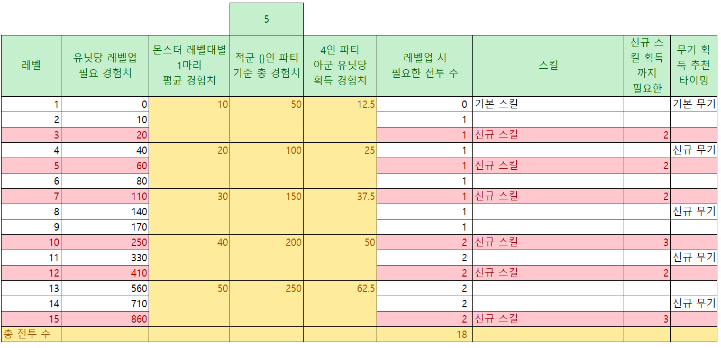
 | 13 | B | 560 | 50 | 200 | 50 | 3 |  | 20
 | 14 | A | 710 |  |  |  | 3 |  | 20 |  | 신규 무기
 | 15 | S | 860 |  |  |  | 3 | 신규 스킬 |  | 3
 | 총 전투 수 |  |  |  |  |  | 23 |  | 200

 |  |  |  |  |  |  |  |  |  |  |  | 몬스터 수 최대값(5) → 랭크업당 1~2번 전투

